SOMMAIRE
TIPS INDUSTRIALISATION-METHODES HABILLAGE

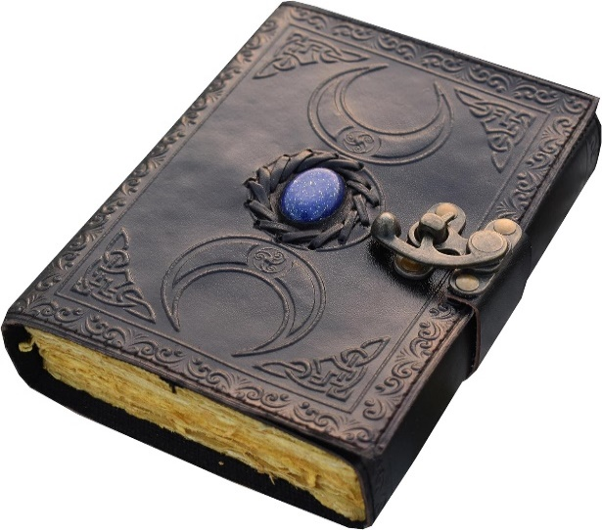
Acronymes Lexique
Certif
Chiffrage
Colis Tunisie
Colles
Congés
Conversion
Convergence / Legacy
Cuir
Découpe Tissu
Déplacement
ECR
Etiquettes
ETQ
FAI
Fiche Bleue
Fiche Jaune
Gabarits Carton
IGP
Impression 3D
Interlocuteurs
Make or Buy
Mousses
M3
Normes
OF INDUS
OF Retouche
Outillage
PEGA
Planning
Pointage
Procédures
Rechange
Retex indus habillage
Sièges techniques
Smarteam
Sortie de stock
Télétravail TT
Validation plan

Certif
 |  | RETOUR AU SOMMAIRE
CERTIF FEU
TEST OB (Oil Burner) = resistance à la flamme
Les plans de test OB represente des mousses habillées en position verticale et horizontale simulant un siège et un dossier
à partir du 30/09/24 : 1 code article représente 1 essai = 1 dossier + 1 assise (avant il représentait 3 mousses et 3 housses dans M3)
Procédure
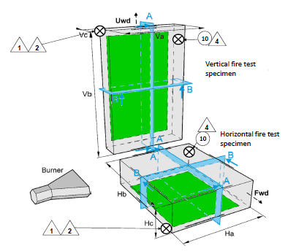

à vérifier :
Pour les peaux de mouton Nota : "jonction couture autorisée " car la taille de la peau ne permet pas de faire en une fois
Auto-agrippant velours positionné systématiquement coté étiquette afin de minimiser les risques d’erreurs
Nota précisant si le velours et le croché sont tous les 2 cousus ou tous les 2 collés
Si le mode d’assemblage est identique pour les AA NOTA : "Possibilité d’inverser le sens des auto-agrippants"

TEST SD (smoke density) = émission de fumée / HR (heat release) = dégagement de chaleur
RWS****Test***
Les plans de cartelettes feu représentent une petite plaque 300*75mm ou 150*150 ou 74,5*74,5 comprenant un sandwich de plusieurs matières : ex Kydex (thermo) + tissu + mousse
1 code article représente 1 cartelette

Faire la gamme M3 à reception du Workflow
Quantités par article 300*75mm et 150*150:
en ML : 0,05ML par couche
en d² : 3d² par couche
Kydex : attention débit réalisé en Tunisie : si il est en statut 00 demander au marque indus de se rapprocher de SSTU pour passage en stt20
attention certains plans demandent une coupe 1 sens trame / 1 sens chaine : dans ce cas bien indiquer dans la gamme à l'opération coupe 1 TRAME + 1 CHAINE
et doubler les qté dans la gamme
en recevant un OF de 4 pièces il faudra faire 4 en trame et 4 en chaine

Quantités par article 74,5*74,5mm :
en ML : 0,01ML par couche
en d² : 1d² par couche

Opérations :
CH0 3 CENTIEMES (possible CPA, prévoir ou s'assurer de la présence du programme CPA)
Collage CL1 8 CENTIEMES
+ autres opérations
372CP1 opération de validation finale pas de qté

SMALL PART (pas concerné par certif feu)
Pièce fine 76 X 76mm (x13mm)
Cube 50x50x50mm
Les small parts (de même matière) doivent être espacées de 300mm

CERTIF DYNAMIQUE
Certif classique = reglementaire, comportement en cas de crash | reglementaire = traçabilité
Abuse load | performance/evaluation spares = notre responsabilité pas besoin traçabilité
Qualif (cyclique)

CHERCHER UN LOPA CERTIF
1) Dans M3 :
MMS001 : ordre de tri = 3
Taper *LOPA*num programme* => on obtient l'article LOPA M3
Nomenclature décallée Niv1
=> on obtient tous les item

ou
PDS525 : nomenclature imprimer
Trier par secteurs activité CCSG
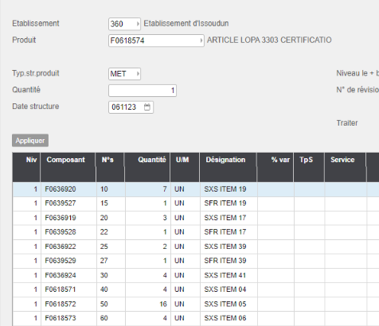

2) Dans Smarteam :
Rechercher document *NOM*CERT*PROGRAMME*
=> on obtient les qtés par item
(Attention quantités par ITEM mais pas quantité d'Item CF M3)
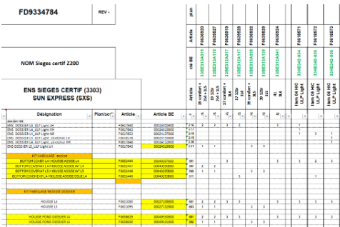

Contact Question certif
Fichier dispo dans fichier utile, pour connaitre le bon interlocuteur certif en fonction du programme

 | RETOUR AU SOMMAIRE

Chiffrage
RETOUR AU SOMMAIRE
RC = reccurent cost = prix de revient de l'article
RC SSFR Taux horaire production STD 35.80€ / chargé 78.80€ mail Olivier Gautier 27/03/23
RC SSTU Taux horaire production "chargé" +7% 17.70€
Prix pièce = prix d'achat X FAP
TAUX HORAIRE M3 = PCS100
NRC = Non reccurent cost = étude et outillage
cf note économique
cf 022265 dans OSR Change request template
NRC SSFR Taux horaire direction industrielle 91,84€ /h
NRC SSTU Taux horaire engineering 27,50€ /h
Calculé sur des journées de 7h

CALCUL MATIERE ET COLLE
Fichier aide
Conversion d'une côte A3 vers A0 à partir d'un plan

PRIX DE REVIENT DANS M3
PCS 300
IMPORTANT : Modle pr rev = 100B05
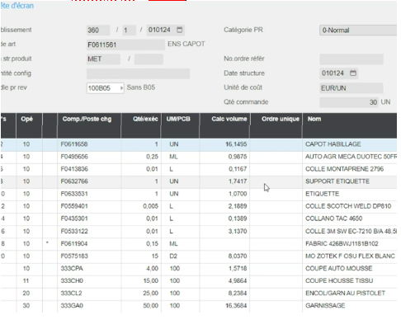

RETOUR AU SOMMAIRE

Consommation
1) Cliquer menu MMS090
2) Cliquer sur Vue

Cuir
Consommation

Un taux d'utilisation d'une peau de 40% (=taux de chute 60%) => on divise le metrage hors chute / 0,4
Un taux d'utilisation d'une peau de 60% (=taux de chute 40%) => on divise le metrage hors chute / 0,6

Les partie de la peau
Prétant (sens d'elasticité)

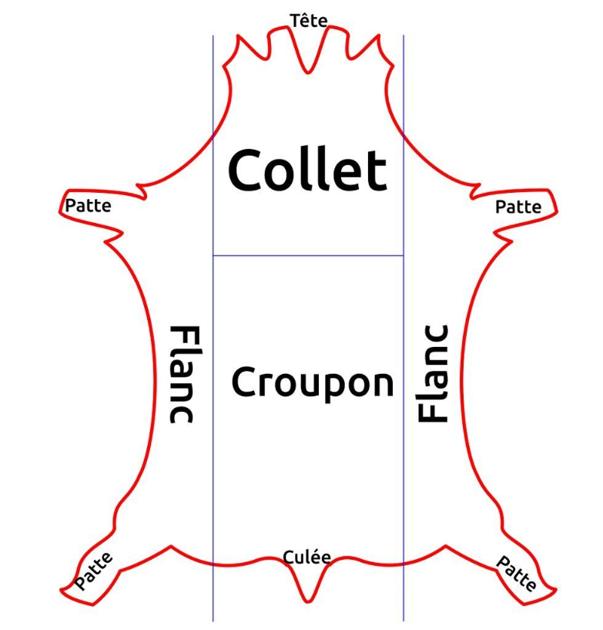

Le COLLET correspond au cou de l'animal
*Aspect : | plis et rides car c'est une partie très mobile de l'animal
*Prétand : | moyennement élastique dans tous les sens du fait de la mobilité

Le CROUPON correspond à la croupe de l'animal
*Aspect : | C'est la partie la plus noble peu de ride et une épaisseur importante.
*Prétand : | Pas ou peu de prêtant

LES FLANCS sont les côtés du (bas) ventre.
*Aspect : | Cuir est plus souple, plus fin,
*Prétand : | Très élastique, Sens facilement identifiable

Déplacement
Note de frais
1) Avoir un ordre de mission
2) Compléter l'ordre et indiquer "Regul TR"
3) Une fois fait, créer la note de frais en lien avec l'ordre de mission.
4) Conseil : installer l'application SAP Concur sur le téléphone pour réaliser la note de frais avec photos des justificatifs
 | RETOUR AU SOMMAIRE
Contacts
Demande avance sur frais : envoyer fichier à Nathalie Gilles
Demande de carte corpo : envoyer fichier à Nathalie Madrolles (compta)

Préparer le départ
) Transmettre à Salim fichier "ordre de mission"

) Créer ordre de mission sur concur

) Réserver le vol sur concur ou directement sur le site de la compagnie

) Réservation hotel concur ou par mail pour LAICO booking1@laicotunis.com

) Réservation voiture sur concur

) Demande d'un Chauffeur sur place à netcartunisie@planet.tn
Envoyer date et heure d'arrivée. N° Vol Heures départ et retour à l'hotel Date heure et n° Vol retour

) Prévenir Chargée de déplacements de venue en Tunisie. Mail HAFSIA Manel + Correspondant en Tunisie
Capture écran Billet avion

Intitulé de la visite : Objectif : Date arrivée sur site : Date départ du site : Hôtel : Nombre de jours réservés : Prénom : Nom : Mail : Téléphone : Fonction : Société : Adresse de société : Numéro de vol Aller : Numéro de vol Retour : Date arrivée en Tunisie : Date de départ de la Tunisie : Contact d'urgence : | Workshop habillage Programme 3S03 Validation housses modèle Programme 3S03 Mardi 23 Avril 2024 Jeudi 25 Avril 2024 Hotel Barcelo Concorde Les Berges Du Lac 4 Djamel, Flora TAFFIN, PAILLERET djamel.taffin@safrangroup.com ; flora.pailleret@safrangroup.com +33 7 87 73 45 99 ; +33 (0)6 85 39 25 30 CHEF DE PROJET INDUS ; PILOTE INDUS SAFRAN SEATS (Issoudun) Rue Robert Maréchal 36100 Issoudun. France TO8222 TO8282 Lundi 22 Avril Vendredi 26 Avril +33 7 72 35 80 12 AYED Salim Responsable industrialisation

) Renseigner dans horoquartz demande de déplacement

Note de frais
à Créer dans application Concur
CF prodécure

Réserver sous concur
1) Vol

2) Voiture

2) Hotel

Ecole de formation Massy
Réserver l'hotel dans le campus en envoyant un mail à lecampussafran@safran.fr

ETQ
Rechercher les actions de disposition qui nous sont attribuées dans ETQ
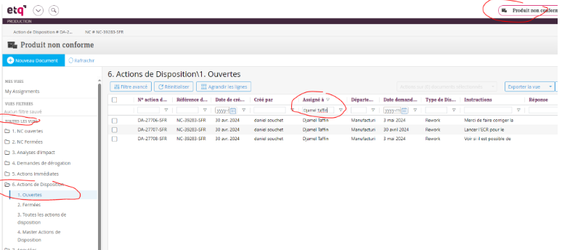

 | RETOUR AU SOMMAIRE

FAI
Guide metier QMS (gérer les FAI dans M2) 045190 sous OSR
Fichier FAIR (avec guide) SST-DEV-022
Applicabilité des FAI : document ICE-049

Pas de FAI : Conception antérieure au 01/01/2018 ET inturruption production < 2ans

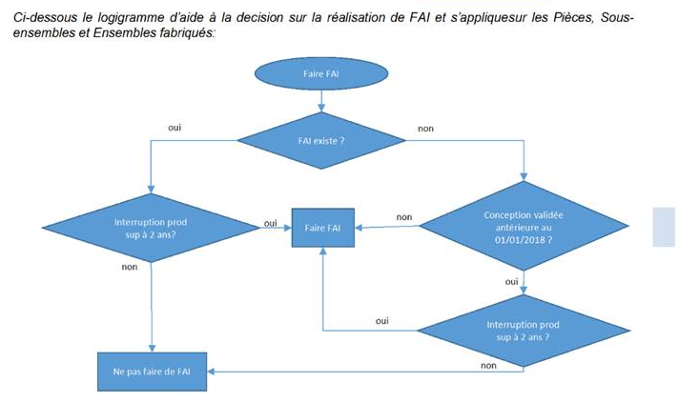

Test certif HIC = pas besoin de FAI -> uniquement certificat de conformité

IGP
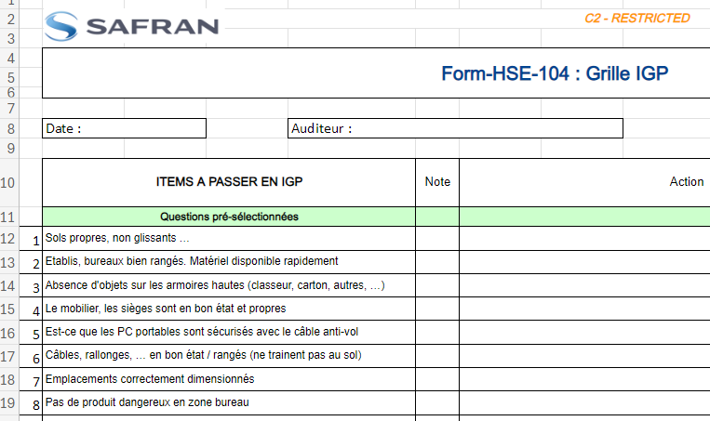
IGP: Inspections Générales Planifiées

Tous les mois, chaque responsable de service effectue des audits dans les différentes zones de son secteur
Le but est de prévenir des accidents, et de s'assurer que les locaux et installations restent en bon état

Procédure

Interlocuteurs
Interlocuteurs par programme :
fichier dans Teams CCSG/Général/000_Organisation de service
sharepoint collaborative indus : | https://safrangroup.sharepoint.com/sites/CollaborativeIndusSeatsFrance/SitePages/pilotage-indus-tdp.aspx

Interlocuteurs autres secteurs que CCSG :
Thermo/Pièces primaires SSFR: | Mehdi Machraoui
Ordo tolerie | Quentin Blondeau
Sous ensemble : | Idriss Elboukili
Contact OneLog : | David Chapuis

Interlocuteurs SSTU :
Thermo SSTU: | Hend Ghariani
Qualité SSTU : | ENNOUR Rejeb

Marque industrielle (ex CPI programme) :
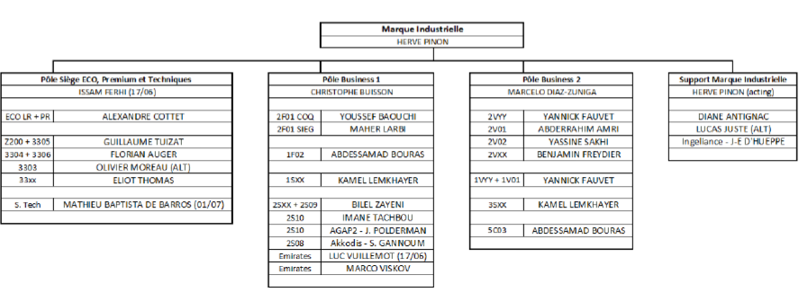

RACI (qui fait quoi)
RACI INDUS : dans Teams /Indus-Méthodes CCSG/Fichiers utiles / Fichiers / RACI indus CCSG
RACI GLOBAL CCSG :
https://safrangroup.sharepoint.com/:x:/r/sites/PilotageCCSG/_layouts/15/Doc.aspx?sourcedoc=%7B72FDC4DA-A1AC-4B17-9670-1B7A5A6075FC%7D&file=suivi%20anomalies.xlsx&action=default&mobileredirect=true

 |  | RETOUR AU SOMMAIRE

M3
art |  |  |  |  |  |  | RETOUR AU SOMMAIRE
Fonctions de base
Fonctions de base | MNS150 | Code utilisateur
Fonctions de base | MMS244 | Document associé
Fonctions de base | QMS200 | FAIR
Fonctions de base | MWS070 | Mouvements de stock |  | PPS : rangement en magasin d'un OA
Fonctions de base |  |  |  | WOM : sortie de stock
Fonctions de base |  |  |  | MRF : sortie urgente
Fonctions de base |  |  |  | WOP : entrée en stock
Fonctions de base | PMS100 | Ordres de fabrication en cours
Fonctions de base | PMS230 | Planning production (Vue LDMUAPSSE / TOTAL FX_HABOO)
Fonctions de base | MNS025 | PN ou code article
Fonctions de base | PCS300 | Prix de revient
Fonctions de base | MMS080 | Propositions d'OF
Fonctions de base | MMS060 | Stocks
Fonctions de base
Fonctions de base
Article dérogation
Article Indus | Pour informer de la nécessité de faire une dérogation sur l'article (indiqué en Texte de l'article de tête ce qu'il faut demander en dérogation)
Article Indus |  |  |  |  | F0669200
Article Fantome rechange
Article Fantome rechange
Article Fantome rechange | Lorsqu'un article est paramétré en Fantome mais qu'il y a un besoin de créer cet article pour les rechanges
Article Fantome rechange | il s'appelle FA……
 | Procédure de création
Article Fantome rechange
Article ECR
Article Indus | Pour informer de la présence d'un ECR et faire en sorte qu'une dérogation soit appliqué
Article Indus |  |  |  |  | F0551849
Article Fantome rechange
Article Indus
Article Indus | Pour bloquer les OF sur une nomenclature, insérer un article indus avec une date de début |  |  |  |  |  | F0558404
 | Renseigner dans "Ref technique" la raison du blocage
Article Indus
Statuts
Statuts | fichiers utiles indus methodes\STATUT M3 SUPPLY.pdf
Statuts
Statut 15 (ex statut 50) = libérer les besoins d'achat sans qu'il n'y ait de production
Statut 15 (ex statut 50) = libérer les besoins d'achat sans qu'il n'y ait de production | -L'ARTICLE DOIT ABSOLUMENT ETRE INTEGRE DANS NIVEAU SUPERIEUR (faire un cas d'emploi niv 1)
Statut 15 (ex statut 50) = libérer les besoins d'achat sans qu'il n'y ait de production | -NIVEAUX SUP DOIVENT ETRE EN STATUT 15 AUSSI
Statut 15 (ex statut 50) = libérer les besoins d'achat sans qu'il n'y ait de production | -L'ARTICLE A PASSER EN STT 15 NE DOIT PAS ETRE EN FANTOME |  |  |  |  | SI IL EST EN FANTOME CE N EST PAS UN STT 15 MAIS UN 20
 | IL Y A UNE STRUCTURE PDS
Statut 15 (ex statut 50) = libérer les besoins d'achat sans qu'il n'y ait de production | -MINIMUM 1 MOIS AVANT STATUT 20 CAR SI C EST LE CAS CE N'EST PLUS DU LONG LEAD TIME
Statut 15 (ex statut 50) = libérer les besoins d'achat sans qu'il n'y ait de production | FAIRE UN TICKET GDT via Service now en joignant le Fichier excel "Statut 15"
Statut 15 (ex statut 50) = libérer les besoins d'achat sans qu'il n'y ait de production
Statut 20 article fabriqué
Statut 20 article fabriqué | 1) S'assurer que le DFC est complet à l'aide de la checklist
Statut 20 article fabriqué | 2) Ouvrir la box smarteam / rechercher le code article / renseigner le code gestionnaire, art fantome et type
Statut 20 article fabriqué | 3) Valider le WF
Statut 20 article fabriqué
Statut 20 article acheté
Statut 20 | 1) S'assurer quel niveau dans l'arborescence est acheté : si c'est le niveau du dessus (upper level), les articles en dessous n'ont pas de structure MET, juste une str ETU
Statut 20 | 2) S'assurer que l'article est freeze
Statut 20 | 3) Demander à l'acheteur de passer en stt 20 |  |  |  |  |  |  | 2 | COUSSIN ASSISE |  |  | BUY | STT20
Statut 20 |  |  |  |  |  |  |  |  | 3 | MOUSSE ETIQUETEE |  | BUY | STT00
Statut 50 |  |  |  |  |  |  |  |  |  | 4 | MOUSSE | BUY | STT00
Statut 50 | Continuer a saisir/Terminer les OF en cours jusque fin de stock |  |  |  |  |  |  |  |  | 4 | ETIQ | BUY | STT00
Statut 50 | FAIRE UN TICKET GDT via Service now
Statut 51
Statut 80
Statut 80 | Terminer les OF en cours jusque fin de stock -> Ne peut plus saisir de nouveaux OF
Statut 80 | FAIRE UN TICKET GDT via Service now
Statut 81
Statut 90 Agent planning 000041
Statut 90 Agent planning 000042 | Mémo
Statut 90 Agent planning 000043 |  |  |  |  |  |  | RETOUR AU SOMMAIRE
Modification d'une gamme PDS001
Poste de charge | Standard

Poste de charge
Mode opératoire
Mode opératoire | Ancien Mode opératoire (F00XXX) : CF Section Rechange/Mode op M3
Mode opératoire | Nouveau mode opératoire : MMS244
Mode opératoire
Poste de charge
Poste de charge | Emplacement dans l'usine CCSG des différents poste de charge
 | Listing
Poste de charge
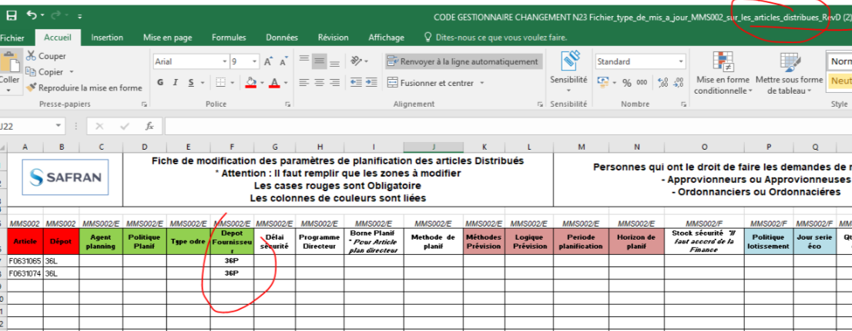
Code gestionnaire (= chez qui c'est fabriqué)
Code gestionnaire / Poste de charge (= chez qui c'est fabriqué) | 333010 = CCSG sièges passager
Code gestionnaire / Poste de charge (= chez qui c'est fabriqué) | 333020 = CCSG sièges tech
Code gestionnaire / Poste de charge (= chez qui c'est fabriqué) | 353010 = Pdc Tunisie
Code gestionnaire / Poste de charge (= chez qui c'est fabriqué) | (CF Fichiers utile méthode Codes gestionnaire)
Code gestionnaire / Poste de charge (= chez qui c'est fabriqué) | Code Gestionnaire Achat : Donatienne : 715011
Code gestionnaire / Poste de charge (= chez qui c'est fabriqué)
Code gestionnaire / Poste de charge (= chez qui c'est fabriqué) | Changement de code gestionnaire MMS002 :
 | >Article en stt 20 :
Code gestionnaire / Poste de charge (= chez qui c'est fabriqué) | Changer le dépôt fournisseur, ou le responsable (CPF440004 -> 333010)
 | 1) Faire un ticket GDT service now avec fichier "NXX Fichier_type_...." suivant flux
Code gestionnaire / Poste de charge (= chez qui c'est fabriqué) | Articles achetés
Code gestionnaire / Poste de charge (= chez qui c'est fabriqué) | Articles distribués |  | exemple : pour les rechanges = Depot 36L on veut que la pièce vienne de SSFR (36P) et plus SSTU (32P)
Code gestionnaire / Poste de charge (= chez qui c'est fabriqué) | Articles fabriqués

 | 2) Renseigner les informations
 | Code article
 | Dépot
 | Type d'ordre (F1B pour un article fabriqué, F5… pour un article distribué = Dépot d’où ça part ==> dépot ou ça arrive)
 | Pour les articles distribués, Dépot fournisseur

Code gestionnaire / Poste de charge (= chez qui c'est fabriqué)
 | Modifier le lieu de fabrication Tunisie (33P) <-> France 36P
Code gestionnaire / Poste de charge (= chez qui c'est fabriqué) | 1) Relancer WF article dans Smarteam pour modifier le lieu de fabrication
 | clic droit/Wf article M3
 | clic droit modifier : mettre à jour profil carde de l'article / lancer WF
 | 2) Le WF revient au nœud indus
 | L'ouvrir dans la box smarteam
 | Clic droit / mettre a jour profil card du WF / ok / accepter le WF

Code gestionnaire / Poste de charge (= chez qui c'est fabriqué) | >Article en cours (pas encore au 2nd noeud GDT) : Sous smarteam rechercher l'article F0... Rejeter le WF avec commentaire "pour changement code gestionnaire"
Code gestionnaire / Poste de charge (= chez qui c'est fabriqué)
Rattacher un plan manquant à un article
Rattacher un plan manquant à un article | Ticket gdt en joignant plan et ou/articles
Rattacher un plan manquant à un article
Rattacher un plan manquant à un article
Rattacher un plan manquant à un article
Ticket à la GDT
Ticket à la GDT | https://oneservicenow.service-now.com/esc
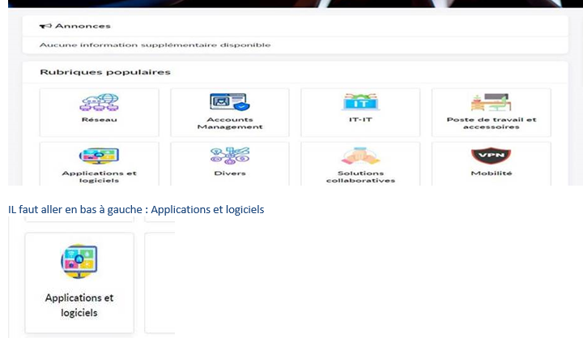
Ticket à la GDT
Ticket à la GDT
Ticket à la GDT
Ticket à la GDT
Ticket à la GDT
Ticket à la GDT
Ticket à la GDT
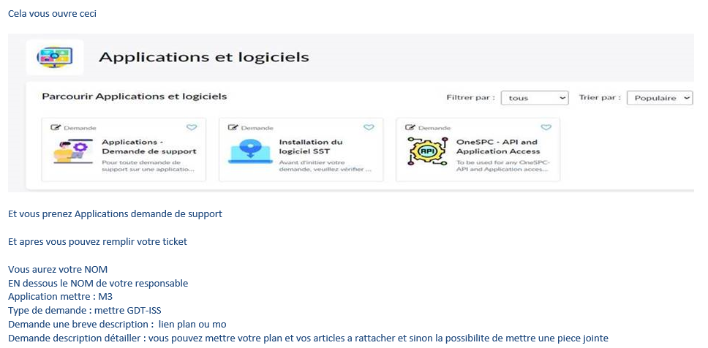
Ticket à la GDT
Ticket à la GDT
Ticket à la GDT
Ticket à la GDT
Ticket à la GDT
Ticket à la GDT
Ticket à la GDT
Ticket à la GDT
Ticket à la GDT
Ticket à la GDT
Ticket à la GDT | puis soumettre
Ticket à la GDT
Taux de chutes cuir
Taux de chutes cuir | Taux d'utilisation d'une peau varie entre 40, 45 et 50%
 | Information à confirmer avec le service achats
Taux de chutes cuir | Dans la case % pertes standard mettre 155 pour une utilisation de 45%
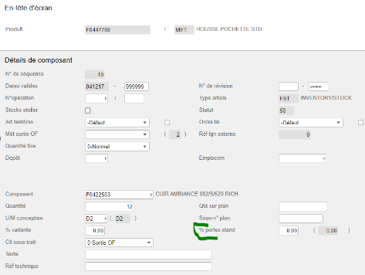
Taux de chutes cuir
Taux de chutes cuir
Taux de chutes cuir
Taux de chutes cuir
Taux de chutes cuir
Taux de chutes cuir
Taux de chutes cuir
Taux de chutes cuir
Taux de chutes cuir
Taux de chutes cuir
Taux de chutes cuir
Taux de chutes cuir
Taux de chutes cuir
Méthodes de sortie composants
Méthodes de sortie composants | 1.Toutes les matières textiles en D², M², ML, L, SF, GL ou UN mais avec virgule (0.01UN)
Méthodes de sortie composants | en méthode de sortie OF = Réquisition
Méthodes de sortie composants | Exemple : Cuir, mousses, Tissu, simili cuir, Fils, colle…
Méthodes de sortie composants
Méthodes de sortie composants | 2.Toutes les composants en UN sans décimale (Quantité sans virgule)
Méthodes de sortie composants | en méthode de sortie OF = Liste de prélèvement
Méthodes de sortie composants | Exemple : Structure, vis, capot manchette, tôle…

 | 3. Outillage : Pas de quantité
 | Méthode de sortie OF = 3 rangement/postdé
Méthodes de sortie composants
Article methode (F0...) création à partir d'un PN :
Article methode (F0...) création : | Procédure : | GO-05
Article methode (F0...) création : | UNITAIRE
Article methode (F0...) création : | 1) DANS SMARTEAM : Rechercher le PN (rech article)
Article methode (F0...) création : | 2) PLM / ouvrir l'outil de copie
Article methode (F0...) création : | 3) Mappage : AT METHODE FROM AT BE
Article methode (F0...) création : | Décocher Arborescence
Article methode (F0...) création : | Cocher Manufacturing BOM
Article methode (F0...) création : | Copier
Article methode (F0...) création : | 4) Fermer quand sablier terminé
Article methode (F0...) création : | 5) Link/article
Article methode (F0...) création : | Arborescence descendante sur FTMP
Article methode (F0...) création : | 6) Clic droit / mettre à jour
Article methode (F0...) création : | Usage : SERIE
Article methode (F0...) création : | Groupe techno : F.... (prog)
Article methode (F0...) création : | Groupe Produit : FE (eco)… prog / FL (Luxe) ….
Article methode (F0...) création : | Secteur d'activité : F18 (housse) ou F05 (garnissage)
Article methode (F0...) création : | Code BFC : recherche similaire ou dans FD9270286 (fichier demande creation article)
Article methode (F0...) création : | OK
Article methode (F0...) création : | 7) Clic droit/ Lancer WF creation article M3
Article methode (F0...) création : | Lancer

 | MULTI CODES
 | Réserver le fichier FD9270286 dans Smarteam "demande de création article"
 | Renseigner les informations jusque code article
 | Libérer le Fichier.
 | Marie Valdisu créé le code

Article methode (F0...) création :
Article methode (F0...) création : |  |  |  |  |  |  | RETOUR AU SOMMAIRE
Article methode pur (F0...) (à partir de rien) :
Article methode (F0...) création :
Article methode (F0...) création :
Article methode (F0...) création : | 1) DANS SMARTEAM : Dérouler l'arborescence programme
Article methode (F0...) création : | 2) Clic sur le programme puis la roue (articles)
Article methode (F0...) création : | 3) Clic droit sur articles / créer article méthodes
Article methode (F0...) création : | 4) Renseigner champs
Article methode (F0...) création : | Usage : SERIE
Article methode (F0...) création : | Groupe techno : F.... (prog)
 | Groupe Produit : FE (eco)… prog / FL (Luxe) ….
 | Secteur d'activité : F18 (housse) ou F05 (garnissage)
 | Code BFC : recherche similaire ou dans FD9270286 (fichier demande creation article)
 | OK
Article methode (F0...) création : | 5) Clic droit/ Lancer WF creation article M3
Article methode (F0...) création :
Libellé modification :
Libellé modification : | Ticket Service now SMARTEAM-> GDT

Sous-traitance (poste de charge dans gamme ou il y a des opérations CCSG): 333SST
Sous-traitance (poste de charge dans gamme ou il y a des opérations CCSG): | -vérifier que les composants dans la gammes M3 PDS001, dans la page E ne sont pas en KANBAN => décocher la case : Stock atelier
Sous-traitance (poste de charge dans gamme ou il y a des opérations CCSG): | -renseigner n° fournisseur et prix : demander à l'acheteur
Sous-traitance (poste de charge dans gamme ou il y a des opérations CCSG): | -methode de sortie dans l'opération = 1
Sous-traitance (poste de charge dans gamme ou il y a des opérations CCSG):
Sous-traitance (poste de charge dans gamme ou il y a des opérations CCSG):
Sous-traitance (poste de charge dans gamme ou il y a des opérations CCSG): | -durée de production
Sous-traitance (poste de charge dans gamme ou il y a des opérations CCSG):
Sous-traitance (poste de charge dans gamme ou il y a des opérations CCSG):
Sous-traitance (poste de charge dans gamme ou il y a des opérations CCSG):
Kanban
Kanban | Pour ne pas avoir des articles en KANBAN, il faudra décocher la case : Stock atelier
Kanban
Outillage : code FT....
Outillage : code FT.... | Méthode de sortie 3
Outillage : code FT.... | Ne pas mettre de quantité
Outillage : code FT....
OF INDUS RETROUVER L'AUTEUR :
OF INDUS RETROUVER L'AUTEUR : | -> Récupérer le numéro OF dans PMS230
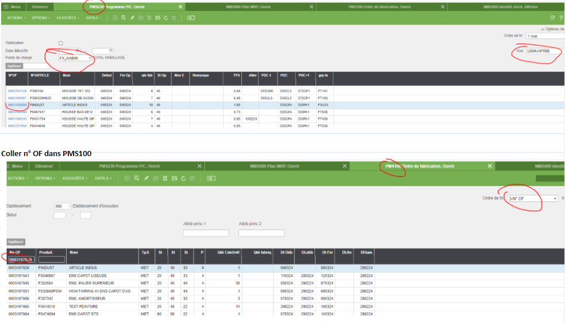
OF INDUS RETROUVER L'AUTEUR :
OF INDUS RETROUVER L'AUTEUR :
OF INDUS RETROUVER L'AUTEUR :
OF INDUS RETROUVER L'AUTEUR :
OF INDUS RETROUVER L'AUTEUR :
OF INDUS RETROUVER L'AUTEUR :
OF INDUS RETROUVER L'AUTEUR :
OF INDUS RETROUVER L'AUTEUR :
OF INDUS RETROUVER L'AUTEUR :
OF INDUS RETROUVER L'AUTEUR :
OF INDUS RETROUVER L'AUTEUR :
OF INDUS RETROUVER L'AUTEUR :
OF INDUS RETROUVER L'AUTEUR :
OF INDUS RETROUVER L'AUTEUR :
OF INDUS RETROUVER L'AUTEUR :
OF INDUS RETROUVER L'AUTEUR :
OF INDUS RETROUVER L'AUTEUR :
OF INDUS RETROUVER L'AUTEUR :
OF INDUS RETROUVER L'AUTEUR :
OF INDUS RETROUVER L'AUTEUR :
OF INDUS RETROUVER L'AUTEUR :
OF INDUS RETROUVER L'AUTEUR :
OF INDUS RETROUVER L'AUTEUR :
OF INDUS RETROUVER L'AUTEUR :
OF INDUS RETROUVER L'AUTEUR :
OF INDUS RETROUVER L'AUTEUR :
OF INDUS RETROUVER L'AUTEUR :
OF INDUS RETROUVER L'AUTEUR :
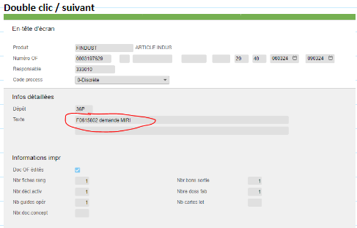
OF INDUS RETROUVER L'AUTEUR :
OF INDUS RETROUVER L'AUTEUR :
OF INDUS RETROUVER L'AUTEUR :
OF INDUS RETROUVER L'AUTEUR :
OF INDUS RETROUVER L'AUTEUR :
OF INDUS RETROUVER L'AUTEUR :
OF INDUS RETROUVER L'AUTEUR :
OF INDUS RETROUVER L'AUTEUR :
OF INDUS RETROUVER L'AUTEUR :
OF INDUS RETROUVER L'AUTEUR :
OF INDUS RETROUVER L'AUTEUR :
OF INDUS RETROUVER L'AUTEUR :
OF INDUS RETROUVER L'AUTEUR :
OF INDUS RETROUVER L'AUTEUR :
OF INDUS RETROUVER L'AUTEUR :
OF INDUS RETROUVER L'AUTEUR :
OF INDUS RETROUVER L'AUTEUR :
Mode opératoire M3
Mode opératoire M4 | F00XXXX
Mode opératoire M5
Mode opératoire M6 | CRS230
Mode opératoire M7 | DOUBLE CLIC
Mode opératoire M8 | ACTION/TEXTE
Mode opératoire M9
Mises en forme conditionnelle
Mises en forme conditionnelle | MMS001
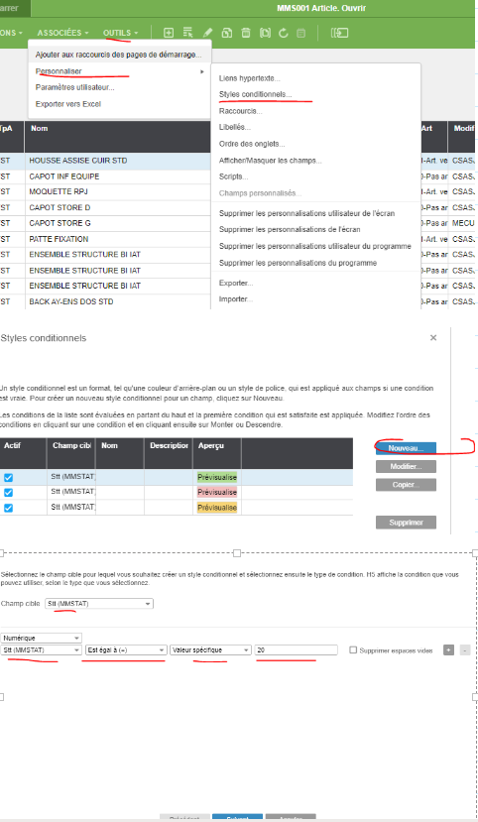
Mises en forme conditionnelle
Mises en forme conditionnelle
Mises en forme conditionnelle
Mises en forme conditionnelle
Mises en forme conditionnelle
Mises en forme conditionnelle
Mises en forme conditionnelle
Mises en forme conditionnelle
Mises en forme conditionnelle
Mises en forme conditionnelle
Mises en forme conditionnelle
Mises en forme conditionnelle
Mises en forme conditionnelle
Mises en forme conditionnelle
Mises en forme conditionnelle
Mises en forme conditionnelle
Mises en forme conditionnelle
Mises en forme conditionnelle
Mises en forme conditionnelle
Mises en forme conditionnelle
Mises en forme conditionnelle
Mises en forme conditionnelle
Mises en forme conditionnelle
Mises en forme conditionnelle
Mises en forme conditionnelle
Mises en forme conditionnelle
Mises en forme conditionnelle
Mises en forme conditionnelle
Mises en forme conditionnelle
Mises en forme conditionnelle
Mises en forme conditionnelle
Mises en forme conditionnelle
Mises en forme conditionnelle
Mises en forme conditionnelle
Mises en forme conditionnelle
Mises en forme conditionnelle
Mises en forme conditionnelle
Mises en forme conditionnelle
Mises en forme conditionnelle
Mises en forme conditionnelle
Mises en forme conditionnelle
Mises en forme conditionnelle
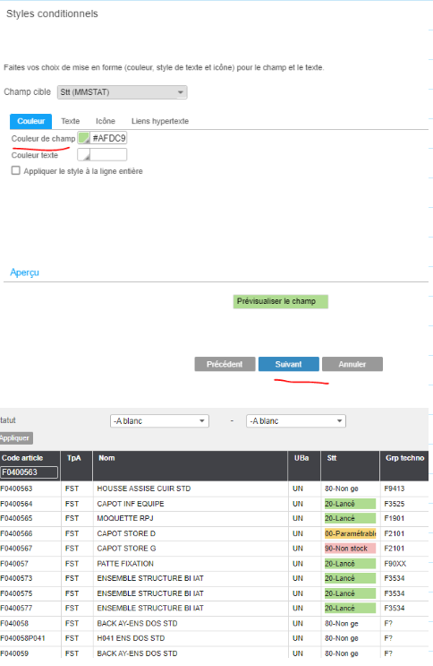
Mises en forme conditionnelle
Mises en forme conditionnelle
Mises en forme conditionnelle
Mises en forme conditionnelle
Mises en forme conditionnelle
Mises en forme conditionnelle
Mises en forme conditionnelle
Mises en forme conditionnelle
Mises en forme conditionnelle
Mises en forme conditionnelle
Mises en forme conditionnelle
Mises en forme conditionnelle
Mises en forme conditionnelle
Mises en forme conditionnelle
Mises en forme conditionnelle
Mises en forme conditionnelle
Mises en forme conditionnelle
Mises en forme conditionnelle
Mises en forme conditionnelle
Mises en forme conditionnelle
Mises en forme conditionnelle
Mises en forme conditionnelle
Mises en forme conditionnelle
Mises en forme conditionnelle
Mises en forme conditionnelle
Mises en forme conditionnelle
Mises en forme conditionnelle
Mises en forme conditionnelle
Mises en forme conditionnelle
Mises en forme conditionnelle
Mises en forme conditionnelle
Mises en forme conditionnelle
Mises en forme conditionnelle
Mises en forme conditionnelle
Mises en forme conditionnelle
Mises en forme conditionnelle
Mises en forme conditionnelle
Mises en forme conditionnelle
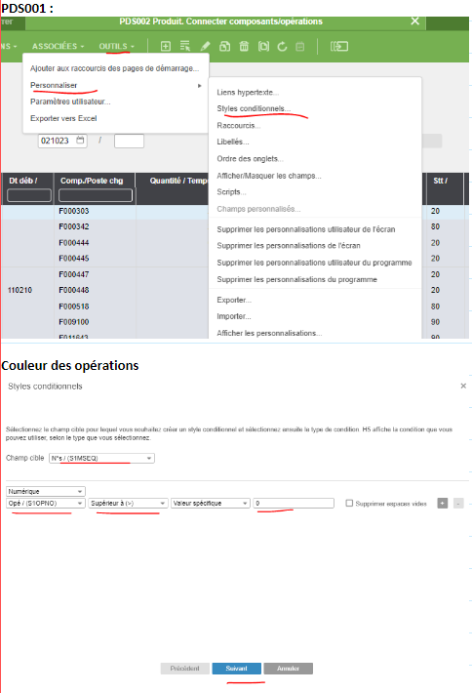
Mises en forme conditionnelle
Mises en forme conditionnelle
Mises en forme conditionnelle
Mises en forme conditionnelle
Mises en forme conditionnelle
Mises en forme conditionnelle
Mises en forme conditionnelle
Mises en forme conditionnelle
Mises en forme conditionnelle
Mises en forme conditionnelle
Mises en forme conditionnelle
Mises en forme conditionnelle
Mises en forme conditionnelle
Mises en forme conditionnelle
Mises en forme conditionnelle
Mises en forme conditionnelle
Mises en forme conditionnelle
Mises en forme conditionnelle
Mises en forme conditionnelle
Mises en forme conditionnelle
Mises en forme conditionnelle
Mises en forme conditionnelle
Mises en forme conditionnelle
Mises en forme conditionnelle
Mises en forme conditionnelle
Mises en forme conditionnelle
Mises en forme conditionnelle
Mises en forme conditionnelle
Mises en forme conditionnelle
Mises en forme conditionnelle
Mises en forme conditionnelle
Mises en forme conditionnelle
Mises en forme conditionnelle
Mises en forme conditionnelle
Mises en forme conditionnelle
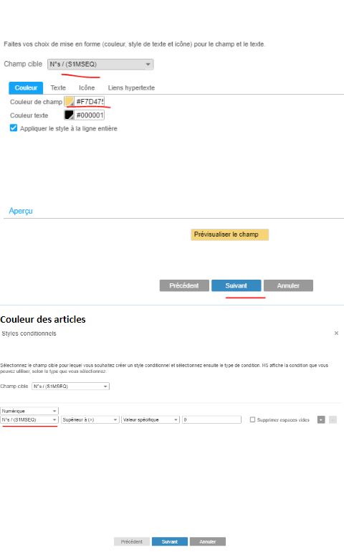
Mises en forme conditionnelle
Mises en forme conditionnelle
Mises en forme conditionnelle
Mises en forme conditionnelle
Mises en forme conditionnelle
Mises en forme conditionnelle
Mises en forme conditionnelle
Mises en forme conditionnelle
Mises en forme conditionnelle
Mises en forme conditionnelle
Mises en forme conditionnelle
Mises en forme conditionnelle
Mises en forme conditionnelle
Mises en forme conditionnelle
Mises en forme conditionnelle
Mises en forme conditionnelle
Mises en forme conditionnelle
Mises en forme conditionnelle
Mises en forme conditionnelle
Mises en forme conditionnelle
Mises en forme conditionnelle
Mises en forme conditionnelle
Mises en forme conditionnelle
Mises en forme conditionnelle
Mises en forme conditionnelle
Mises en forme conditionnelle
Mises en forme conditionnelle
Mises en forme conditionnelle
Mises en forme conditionnelle
Mises en forme conditionnelle
Mises en forme conditionnelle
Mises en forme conditionnelle
Mises en forme conditionnelle
Mises en forme conditionnelle
Mises en forme conditionnelle
Mises en forme conditionnelle
Mises en forme conditionnelle
Mises en forme conditionnelle
Mises en forme conditionnelle
Mises en forme conditionnelle

 |  |  |  |  |  | RETOUR AU SOMMAIRE

Outillage
Procédure | RETOUR AU SOMMAIRE

FAIRE UNE DEMANDE SERVICE OUTILLAGE SFR
Saisir le FT dans M3
sans mettre de quantité!
Methode de sortie = 3

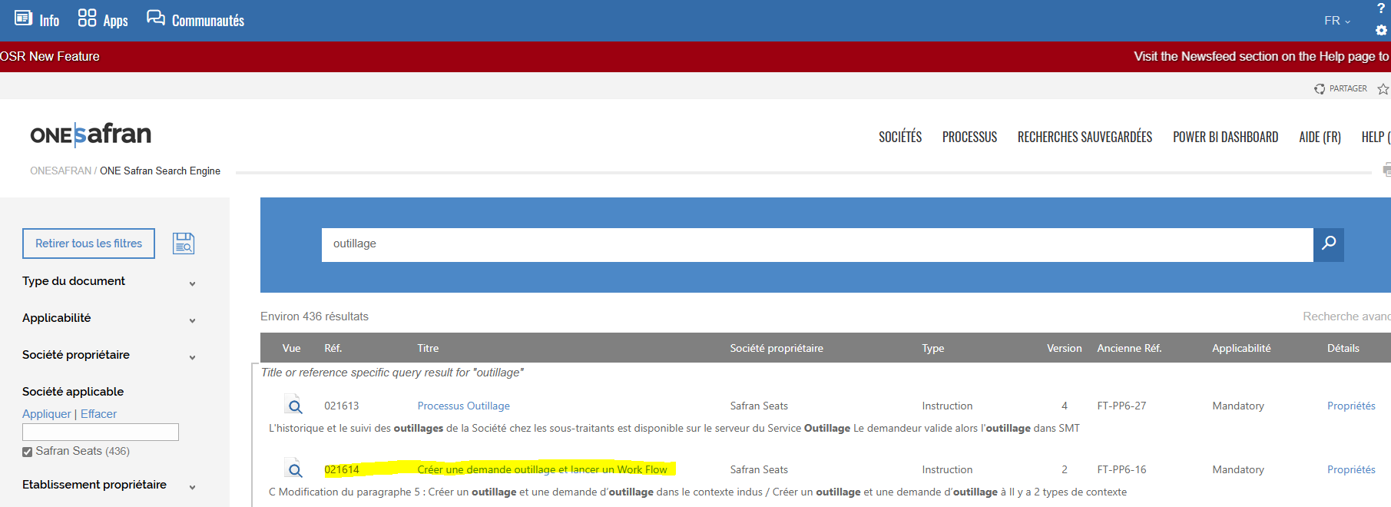

FAIRE UNE DEMANDE SERVICE OUTILLAGE SFT

\\Issou-serv11\SERVICES\CCHabillage\prive\Indus Habillage\fichiers utiles indus methodes\Standard dutilisation de lapplication E-shop_V2.pdf

\\Issou-serv11\SERVICES\CCHabillage\prive\Indus Habillage\fichiers utiles indus methodes\Présentation Pole Outillages 2024_B.pdf

Remplir tooling matrix

PEGA
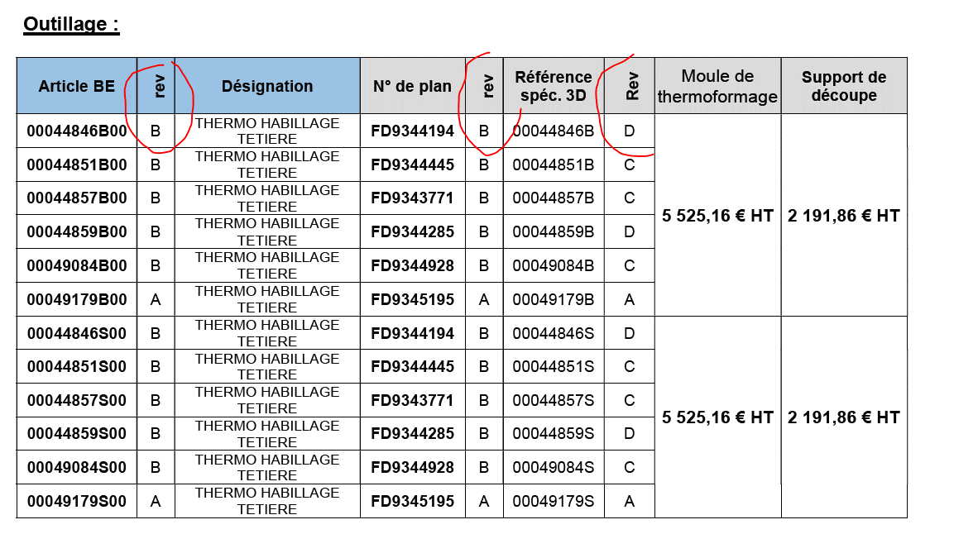
1 - Vérifier que votre devis comportent la liste des PN
2 - Vérifier l'adéquation entre la révision des PN, des plans 2D et 3D et des révisions sur Smarteam
3 - Créer un FT (une demande d'outillage)
4- Remplir la FT comme sur l'exemple
5 - Avoir un numéro de CAPEX avec l'indus programme
6 - Lancer une demande de PEGA via le lien ci-dessous
EXEMPLE
Lien
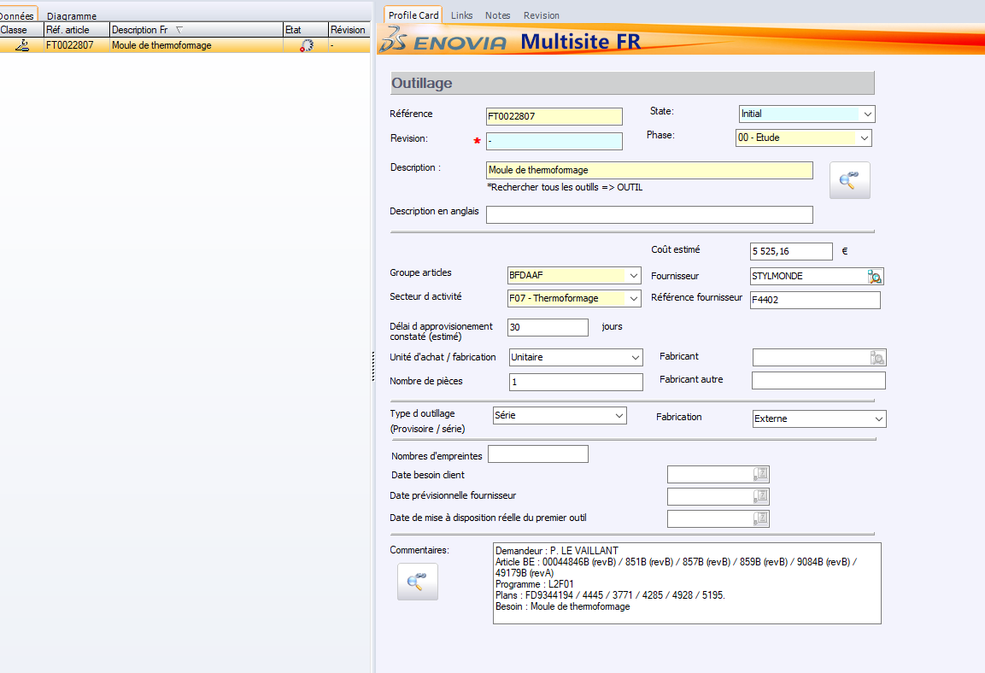
7 - Compléter le PEGA comme ci-dessous

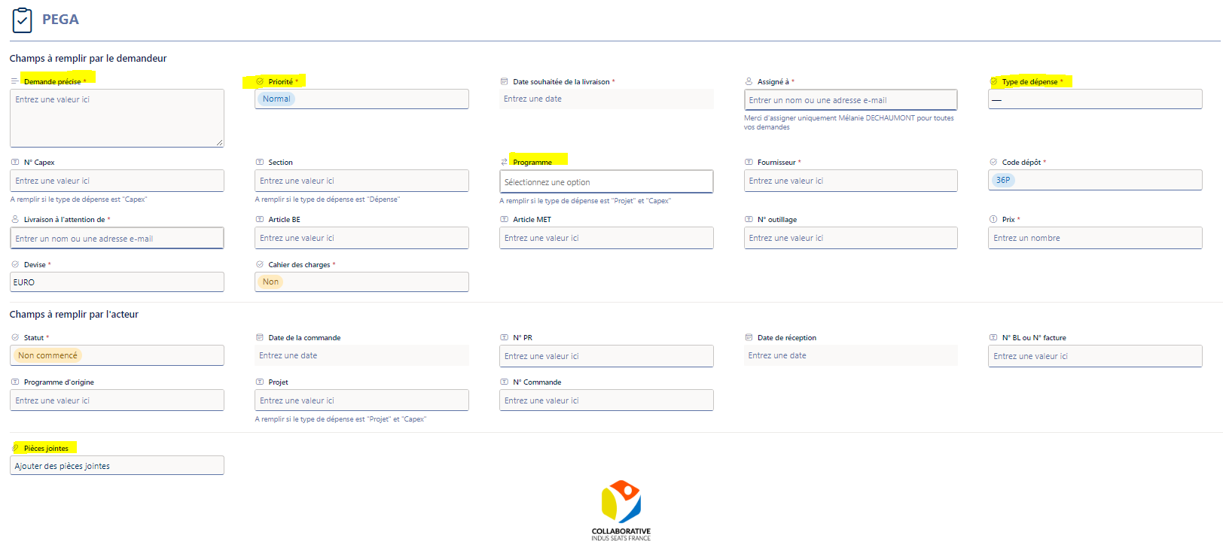

Toujours remplir urgent
Remplir CAPEX

Laisser vide si CAPEX

Ne pas oublier d'ajouter une PJ

Rechange
 |  | RETOUR AU SOMMAIRE

FLOWCHART
FLOWCHART | Fichier flowchart
FLOWCHART
SANTAMARIA

Rechercher un plan santamaria
Rechercher un plan santamaria | Connexion bureau a distance
Rechercher un plan santamaria | renseigner ses identifiants PC

Marquage
Marquage | "IDENTIFY P/N...." suivant CDP540-02 avec methode X => se référer à NTG-081 ANNEXE 2 : Liste des méthodes de marquage selon CDP540-02 pour connaitre la méthode d'identification
Marquage | Ici :
Marquage
Marquage
Marquage
Marquage
Collage
Collage | "BOND PER … " => se référer à NTG-081 pour connaitre le domaine d'application de la colle à partir de sa ref "CDP"
Collage | "THREAD LOCK"=> Frein filet
Collage
Collage
Collage
Collage | > Qualification et rang d’application (Chapitre 5 NTG081)
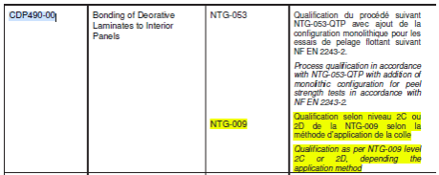
Collage
Collage
Collage
Collage
Collage
Collage
Collage
Collage
Collage
Collage
Collage | > REFERENCE
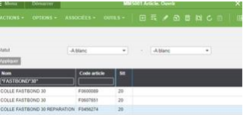
Collage |  |  | RETOUR AU SOMMAIRE
Collage
Collage
Collage
Collage
Collage
Collage
Collage
Collage | Colles souvent utilisées :
Collage | L301 A/B CLOSE OUT PANEL CDP400-02 F0497339 (UTILISATION NTB 116) ---------à QUALIF NTG009
Collage | Niveau de qualification : pas de qualification nécessaire (mail Julie Pois 16/07/24)
Collage
Collage | · FASTBOND 30 REPARATION CDP490-00 F0456274 (UTILISATION FDE0018539) ----------à QUALIF NTG009
Collage | Qualification selon niveau 2C ou 2D de la NTG-009
Collage
Collage | · Loctite 243 Frein filet CDP401-00 équivalent F371028 (UTILISATION NTB-015 &NTB-051 )
Collage | --------> Qualification selon niveau 1 de la NTG-009
Collage
Collage | 3M 94 ET (colle pulvérisable) CDP490-00
Collage | Niveau de qualification : niveau 2D (NTG-009) (mail Julie Pois 16/07/24)
Collage
Collage
TRIM AND FINISH
TRIM AND FINISH | Revêtement pas au plan :
TRIM AND FINISH | Récup ref Trim and finish
TRIM AND FINISH
TRIM AND FINISH
TRIM AND FINISH
TRIM AND FINISH
TRIM AND FINISH
TRIM AND FINISH
TRIM AND FINISH
TRIM AND FINISH
TRIM AND FINISH
TRIM AND FINISH | Recup ref de la pièce
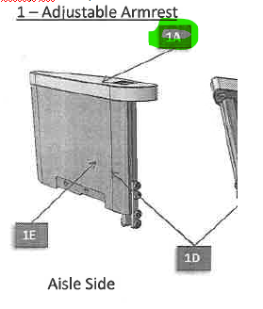
TRIM AND FINISH
TRIM AND FINISH
TRIM AND FINISH
TRIM AND FINISH
TRIM AND FINISH
TRIM AND FINISH
TRIM AND FINISH
TRIM AND FINISH
TRIM AND FINISH
TRIM AND FINISH
TRIM AND FINISH
TRIM AND FINISH
TRIM AND FINISH
TRIM AND FINISH
TRIM AND FINISH
TRIM AND FINISH
TRIM AND FINISH
TRIM AND FINISH | Recup ref revetement (décor)
TRIM AND FINISH
TRIM AND FINISH
TRIM AND FINISH
TRIM AND FINISH
TRIM AND FINISH | Trouver ref du revetement
TRIM AND FINISH
TRIM AND FINISH
TRIM AND FINISH
TRIM AND FINISH
TRIM AND FINISH
CHECKLIST VALIDATION INDUS ARTICLE RECHANGE

Mode op M3:
Mode op M3: | F00XXXX
Mode op M3:
Mode op M3: | CRS230
Mode op M3: | DOUBLE CLIC
Mode op M3: | ACTION/TEXTE
Mode op M3:
 |  | RETOUR AU SOMMAIRE

Smarteam
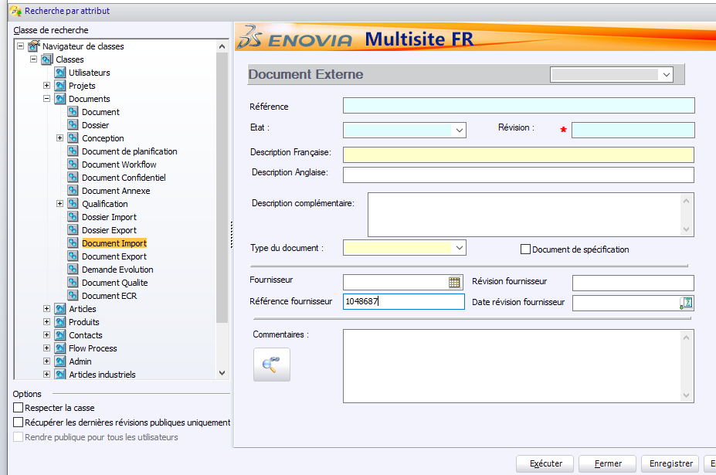
 |  | RETOUR AU SOMMAIRE
Ranger arbo projets : |  |  |  | STT20 SMT :
Ranger arbo projets : | Clic droit/Propriété arbo / Déploi 1
Ranger arbo projets : | -1 |  |  | Clique droit sur le RWS ARXXXXXXXX puis Mettre à jour / remplir les info en jaune dans le rectangle METHODE
Ranger arbo projets : | Tri Croissant
Ranger arbo projets : | Propriété arbo/Parametres visuels/filtre arbo/action sur : derniere version publique

Représentations
Représentations | Article
Représentations | Consommable
Représentations
Représentations | Matière
Représentations
Code gestionnaire / Poste de charge (= chez qui c'est fabriqué) |  |  |  | 333010 | ECO & LUXE
Code gestionnaire / Poste de charge (= chez qui c'est fabriqué) | CF SECTION M3 |  |  | 333020 | S EQUIPAGE
Code gestionnaire / Poste de charge (= chez qui c'est fabriqué) | MODIFICATIONS : ticket + fichier "SMARTEAM Modification_SMT_V6.xlsx" ds fichiers utiles methodes |  |  | ATTENTION depuis janvier 2025 : ECCN à remplir |  | NC pour ST
Code gestionnaire / Poste de charge (= chez qui c'est fabriqué) |  |  |  |  |  | 9A991 pour le reste
Code gestionnaire / Poste de charge (= chez qui c'est fabriqué)
Liste diffusion indus habillage
Liste diffusion indus habillage | Matrice affectation personnes dans les groupes SRV FD9294507
Liste diffusion indus habillage
Rapport article vide
Rapport article vide | Re-générer un rapport d'article qui a buggué :
Rapport article vide | Chercher le PN. Selectionner le bon indice
Rapport article vide | menu Smarteam "Rapports Standard"
Rapport article vide | Be_Items_Reports
Rapport article vide
Modifier un Worflow
Modifier un Worflow | Ticket + Fichier
Modifier un Worflow
Supprimer un utilisateur d'un Worflow
Supprimer un utilisateur d'un Worflow | Ticket + Fichier
Supprimer un utilisateur d'un Worflow
Recherche de gabarits dxf dans produit type eco (non convergence) :
Recherche de gabarits dxf dans produit type eco (non convergence) :
Recherche de gabarits dxf dans produit type eco (non convergence) : | 1)À partir du PN-> Link/spec -> ouvrir plan FD (liste plan couture)
Recherche de gabarits dxf dans produit type eco (non convergence) : | 2)Dans la liste plan couture -> recup Numéro Scdl dans onglet liste patronage
Recherche de gabarits dxf dans produit type eco (non convergence) : | 3)Dans SCDL recup ref gabarits en première ligne du tableau
Recherche de gabarits dxf dans produit type eco (non convergence) : | C'est un point zip avec tous les gab
Recherche de gabarits dxf dans produit type eco (non convergence) :
Créer un code article methode (F0...) à partir d'un PN :
Créer un code article methode (F0...) à partir d'un PN :
Créer un code article methode (F0...) à partir d'un PN : | 1) Rechercher le PN (rech article)
Créer un code article methode (F0...) à partir d'un PN : | 2) PLM / ouvrir l'outil de copie
Créer un code article methode (F0...) à partir d'un PN :
Créer un code article methode (F0...) à partir d'un PN :
Créer un code article methode (F0...) à partir d'un PN :

Créer un code article methode (F0...) à partir d'un PN : | 3) Mappage : AT METHODE FROM AT BE
Créer un code article methode (F0...) à partir d'un PN : | Décocher Arborescence | En faisant arborescence descendante sur l'article de tête puis outil de copie
Créer un code article methode (F0...) à partir d'un PN : | Cocher Manufacturing BOM | l'ensemble des FTMP se créera sur les niveaux inférieurs !
Créer un code article methode (F0...) à partir d'un PN : | Copier
Créer un code article methode (F0...) à partir d'un PN : | 4) Fermer quand sablier terminé
Créer un code article methode (F0...) à partir d'un PN : | 5) Link/article
Créer un code article methode (F0...) à partir d'un PN : | Arborescence descendante sur FTMP
Créer un code article methode (F0...) à partir d'un PN : | 6) Clic droit / mettre à jour
Créer un code article methode (F0...) à partir d'un PN : | Usage : SERIE
Créer un code article methode (F0...) à partir d'un PN : | Groupe techno : F.... (prog)
Créer un code article methode (F0...) à partir d'un PN : | Groupe Produit : FE (eco)… prog / FL (Luxe) ….
Créer un code article methode (F0...) à partir d'un PN : | Secteur d'activité : F18 (housse) ou F05 (garnissage) |  | Secteur d'activité | Désignation
Créer un code article methode (F0...) à partir d'un PN : | Code BFC : recherche similaire ou dans FD9270286 (fichier demande création article) |  | F05 | Garnissage HOUSSE/MOUSSE
 | FAI : OUI/NON |  | F17 | MOUSSE
Créer un code article methode (F0...) à partir d'un PN : | OK |  | F18 | HOUSSE
Créer un code article methode (F0...) à partir d'un PN : | 7) Clic droit/ Lancer WF creation article M3 |  | F14 | Etiquette
Créer un code article methode (F0...) à partir d'un PN : | Lancer |  | F20 | GAINAGE
Créer un code article methode (F0...) à partir d'un PN : |  | RETOUR AU SOMMAIRE
Créer plusieurs codes article methode (F0...) :
 | Réserver le fichier FD9270286 dans SMT
 | remplir le tableau
 | Libérer le FD
 | Marie Valdius créé les articles

Créer un code article methode (F0...) à partir de rien :
Créer un code article methode (F0...) à partir de rien :
Créer un code article methode (F0...) à partir de rien : | 1) Dérouler l'arborescence programme
Créer un code article methode (F0...) à partir de rien : | 2) Clic sur le programme puis la roue (articles)
Créer un code article methode (F0...) à partir de rien : | 3) Clic droit sur articles / créer article méthodes
Créer un code article methode (F0...) à partir de rien : | 4) Renseigner champs
Créer un code article methode (F0...) à partir de rien : | Usage : SERIE
Créer un code article methode (F0...) à partir de rien : | Groupe techno : F.... (prog)
Créer un code article methode (F0...) à partir de rien : | Groupe Produit : FE (eco)… prog / FL (Luxe) ….
Créer un code article methode (F0...) à partir de rien : | Secteur d'activité : F18 (housse) ou F05 (garnissage)
Créer un code article methode (F0...) à partir de rien : | Code BFC : recherche similaire ou dans FD9270286 (fichier demande creation article)
Créer un code article methode (F0...) à partir de rien : | OK
Créer un code article methode (F0...) à partir de rien : | 7) Clic droit/ Lancer WF creation article M3
Créer un code article methode (F0...) à partir de rien : | Lancer
Créer un code article methode (F0...) à partir de rien :
Vider mémoire et voir ce qui reste en réservé
Vider mémoire et voir ce qui reste en réservé | Outil/Explorateur de fichier/Vider
Vider mémoire et voir ce qui reste en réservé
Validation MBOM
 | Lors de la validation de MBOM attention à bien écrire à la Diff-Nom pour saisie M3 si chgt de références et pour création Nom ETU éventuellement

 | Ex: Si des références d'articles sont rajouté dans une NOM Ebom ou MBOM, il faut parfois préciser si les articles sont à saisir dans M3 ou non (si acheté, pas de saisie). S'il n'y a pas de saisi, il est tout de même intéressant de mettre soit l'acheteur concerné soit SRV_Achat. Également intéressant de préciser le N° d'ECR et le code gestionnaire des achats.
 | Safran Seats France DEVELOP - Standard Engineering (group.safran)
 | GO-05_Smarteam_Convergence_Gestion_Articles_Methodes._Rev_H_02-02-2021
 | GO-65_Smarteam_Workflow_Article ERP
 | GO-66_Smarteam_Workflow_RWS
 | GO-61_Smarteam_Extract_Nomenclature_Engineering_EBOMReport_REv-
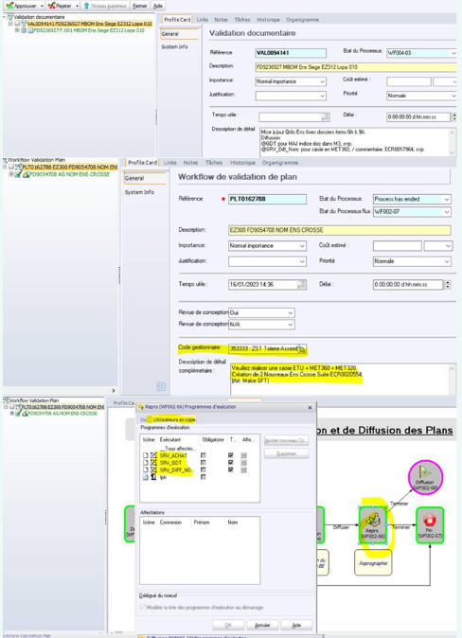

 |  | RETOUR AU SOMMAIRE

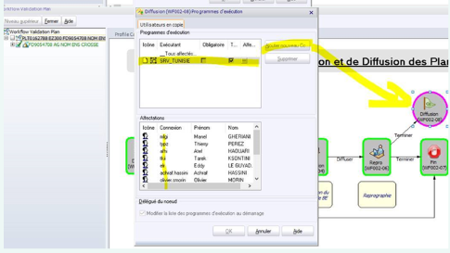

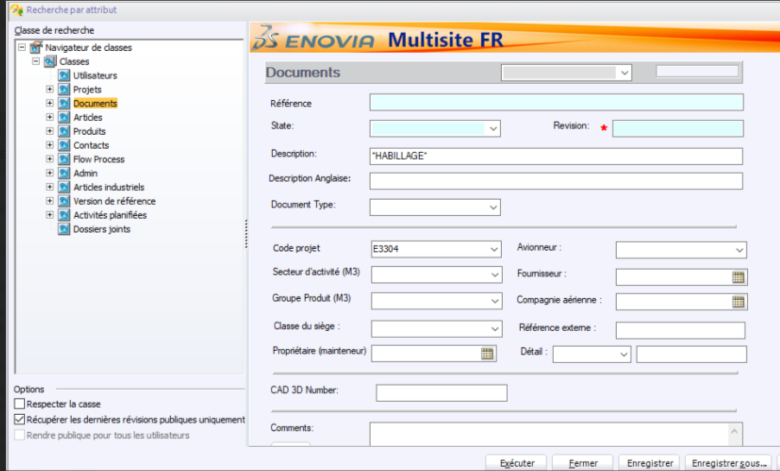
Nomenclature habillage
Nomenclature habillage | Pour les sièges éco, la nomenclature habillage permet de savoir quels coussins sont présents dans les sièges
Nomenclature habillage
Nomenclature habillage
Nomenclature habillage
Nomenclature habillage
Nomenclature habillage
Nomenclature habillage
Nomenclature habillage
Nomenclature habillage
Nomenclature habillage
Nomenclature habillage
Nomenclature habillage
Nomenclature habillage
Nomenclature habillage
Nomenclature habillage
Nomenclature habillage
Nomenclature habillage
Nomenclature habillage
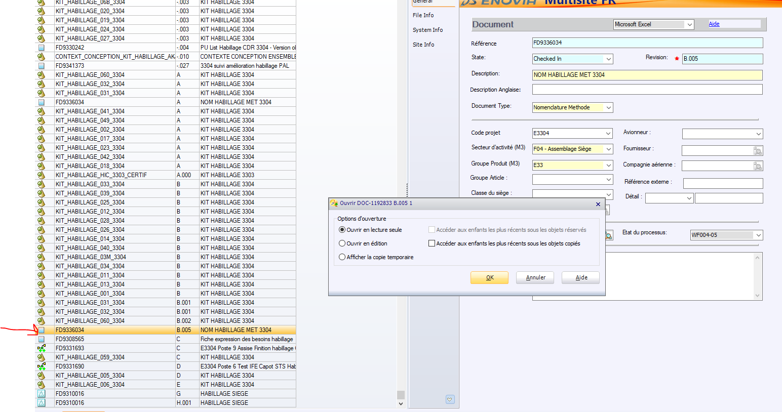
Nomenclature habillage
Nomenclature habillage
Nomenclature habillage
Nomenclature habillage
Nomenclature habillage
Nomenclature habillage
Nomenclature habillage
Nomenclature habillage
Nomenclature habillage
Nomenclature habillage
Nomenclature habillage
Nomenclature habillage
Nomenclature habillage
Nomenclature habillage
Nomenclature habillage
Nomenclature habillage
Nomenclature habillage
Nomenclature habillage
Nomenclature habillage | DANS LE TRI SIEGE ITEM 01 IL Y A 3 COUSSINS DOSSIER L4G REP 2A
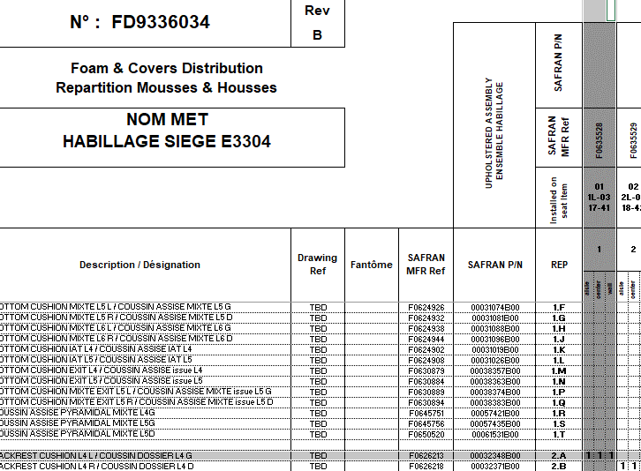
Nomenclature habillage
Nomenclature habillage
Nomenclature habillage
Nomenclature habillage
Nomenclature habillage
Nomenclature habillage
Nomenclature habillage
Nomenclature habillage
Nomenclature habillage
Nomenclature habillage
Nomenclature habillage
Nomenclature habillage
Nomenclature habillage
Nomenclature habillage
Nomenclature habillage
Nomenclature habillage
Nomenclature habillage
Nomenclature habillage
Nomenclature habillage
Nomenclature habillage
Nomenclature habillage
Nomenclature habillage
Nomenclature habillage
Nomenclature habillage
Nomenclature habillage
Nomenclature habillage
Nomenclature habillage
Nomenclature habillage
Nomenclature habillage
Nomenclature habillage | ONGLET SUIVANT -> NIVEAU DU DESSOUS : LES COUSSINS REP 2A SONT CONSTITUES D'UNE MOUSSE DOSSIER L4G REP 2A1 ET UNE HOUSSE DOSSIER L4G REP 2A2
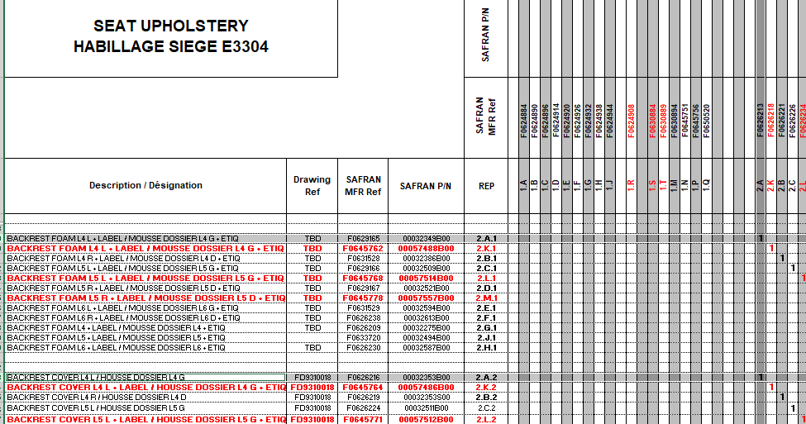
Nomenclature habillage
Nomenclature habillage
Nomenclature habillage
Nomenclature habillage
Nomenclature habillage
Nomenclature habillage
Nomenclature habillage
Nomenclature habillage
Nomenclature habillage
Nomenclature habillage
Nomenclature habillage
Nomenclature habillage
Nomenclature habillage
Nomenclature habillage
Nomenclature habillage
Nomenclature habillage
Nomenclature habillage
Nomenclature habillage
Nomenclature habillage
Nomenclature habillage
Nomenclature habillage
Nomenclature habillage
Nomenclature habillage
Nomenclature habillage
Nomenclature habillage
Nomenclature habillage
Nomenclature habillage
Nomenclature habillage
Nomenclature habillage | ONGLET SUIVANT -> NIVEAU DU DESSOUS ETC…

RECHERCHER UN DOCUMENT IMPORT

